MDNG45ITO
Zvolte jazyk |  |  | Šířka otvoru (A) |  |  |  |  |  |  |  |  | Prosím, vyplňte pole, která jsou označena barevně!
Select a language |  |  | Výška otvoru (B)
Wählen Sie eine Sprache: |  | CZ
Wybierz język: |  |  | Doporučená objedací šířka rámu (W) |  |  | W = A-30 |  | E | Příklady kotvení
Sélectionner une langue: |  |  | Doporučená objedací výška rámu (H) |  |  | H = B-15
Kies een taal:
Valige keel |  |  |  |  |  |  |  | Montáž skrz rám
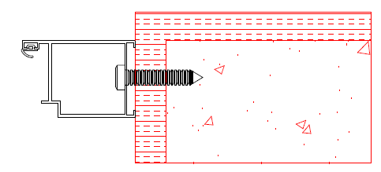
Valitse kieli
Выбрать язык
Välj ett språk

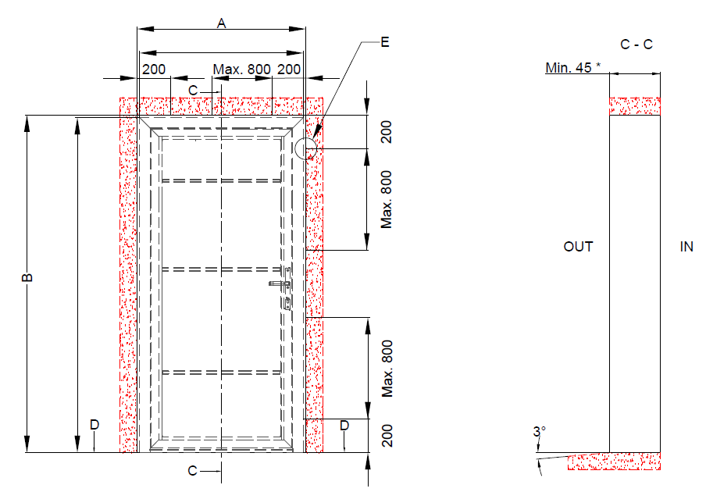

 |  |  | W = A-30 |  | Kotící body

 |  |  |  |  |  |  |  | Montáž přes kotvící plech
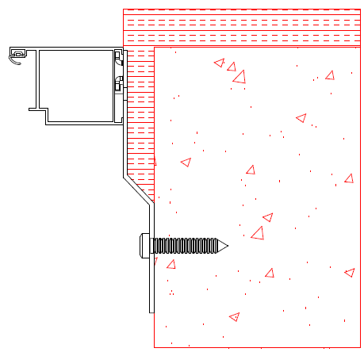

 | H = B-15

 |  |  |  |  |  |  | * při montáži Mandooru NG skrz rám. Při montáži přes kotvící plech hloubka stavebního otvoru minimálně 100mm.

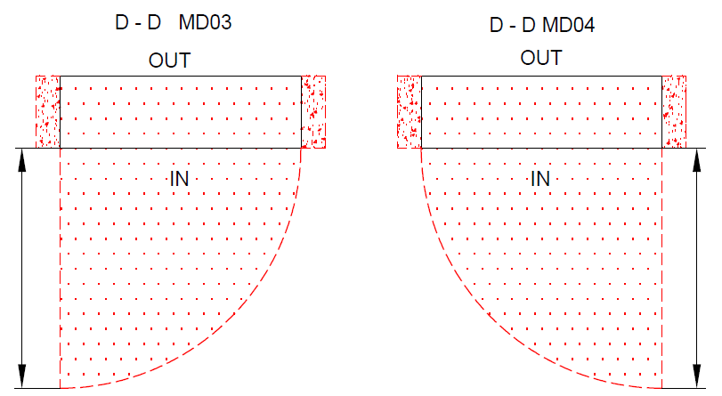

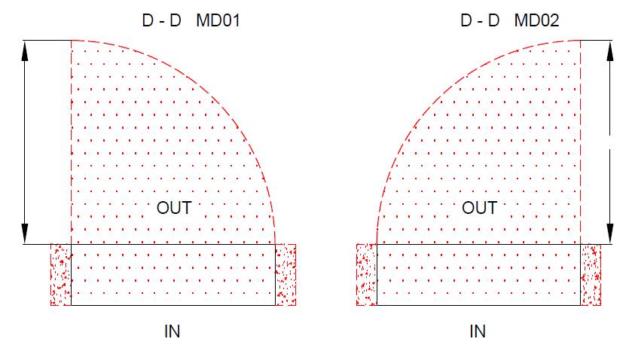

 |  |  |  | A
A
 |  |  |  |  | A |  |  | A

 |  |  |  |  |  |  |  |  |  | Mandoor NG bez přeruš. tep. mostu

 |  |  |  |  |  |  |  |  |  | Typ montáže: | Verze: | Formát:
Plocha na kterou se montuje, musí být rovná a pevná. Otvor musí být svislý a obdelníkový. Podlaha musí být v místě dveří rovná a vodorovná. |  |  |  |  |  |  |  |  |  | Do otvoru | 2035 | A4

